Foglio1
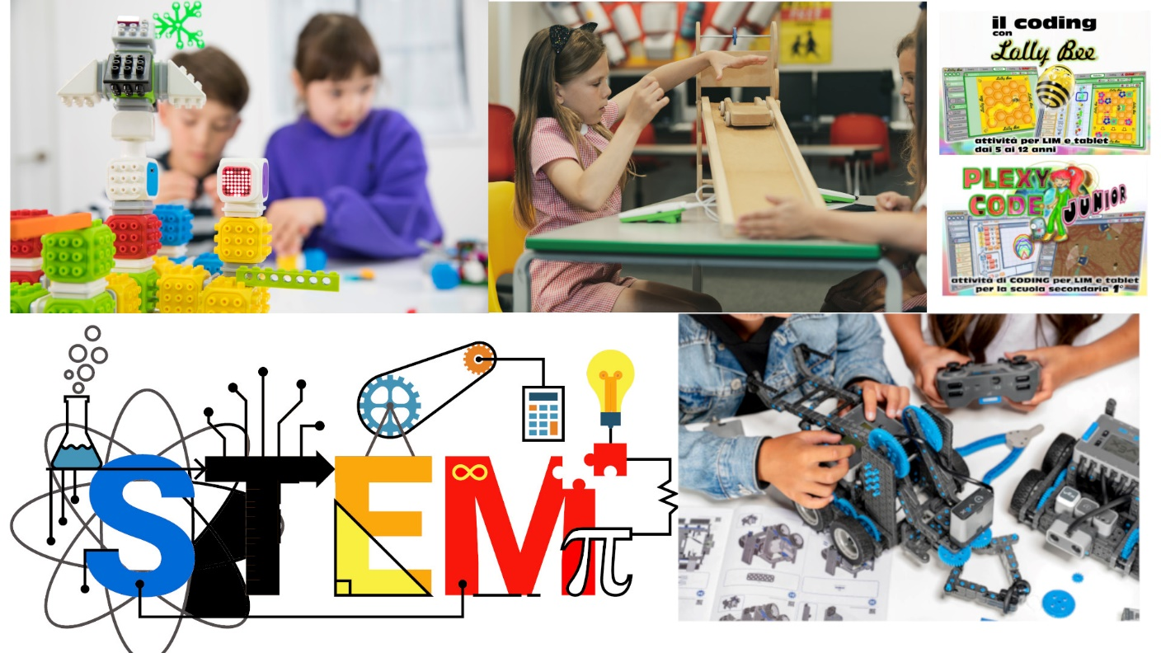

Primaria e secondaria di primo grado
Esplorazione scientifica e coding

Tipologie di strumenti digitali

A. Attrezzature per l’insegnamento del coding e della robotica educativa (robot didattici, set integrati e modulari programmabili con app, anche con motori e sensori, droni educativi programmabili) | quantità | prezzo singolo ivato | Totale ivato
Competition Kit Vex Iq | 6 | 573.40 € | 3,440.40 €
B. Schede programmabili e kit di elettronica educativa (schede programmabili e set di espansione, kit e moduli elettronici intelligenti e relativi accessori)
Code Cube ------ per insegnante scontato | 1 | 319.00 € | 319.00 €
CodeCube35 | 1 | 2,330.20 € | 2,330.20 €
C. Strumenti per l’osservazione, l’elaborazione scientifica e l’esplorazione tridimensionale in realtà aumentata (kit didattici per le discipline STEM, kit di sensori modulari, calcolatrici graficosimboliche, visori per la realtà virtuale, fotocamere 360°, scanner 3D)
Kit di acquisizione dati con 5 Data Logger Easy Sense VU+ | 1 | 3,633.16 € | 3,633.16 €
D. Dispositivi per il making e per la creazione e stampa in 3D (stampanti 3D, plotter, laser cutter, invention kit, tavoli e relativi accessori)
Stampante 3D WiFi Doppio Estrusore e Camera Live | 1 | 2,867.00 € | 2,867.00 €
Terreno di gioco VEX IQ | 1 | 915.00 € | 915.00 €
E. Software e app innovativi per la didattica digitale delle STEM
Plexy code junior | 1 | 847.91 € | 847.91 €
Lolly Bee | 1 | 847.91 € | 847.91 €

 |  |  |  | ù
 |  | Totale ivato | 15,200.00 €

